Hoja1
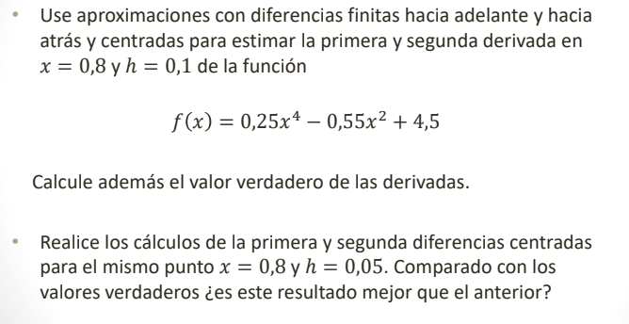

Inciso 1

 |  | Función: f(x)= 0.25 x^4-0.55x^2+4.5 | Primera derivada | Segunda derivada
Xi=0.8 | f(0.8)=4.2504
Xi+1=0.9 | f(0.9)=4.2185 | Diferenciación delante | -0.319 | 1.34
Xi+2=1 | f(1)=4.2 | Diferenciación centrada | -1.3265 | 20.15
Xi-1=0.7 | f(0.7)=4.4838 | Diferenciación atrás | -2.334 | -22.36
Xi-2=0.6 | f(0.6)=4.4936
 |  | Primera derivada | f'(x) = 1x^3-1,1x | f'(0.8)= - 0.368
 |  | Segunda derivada | f''(x) = 3x^2-1,1 | f''(0.8)= 0.82

Inciso 1

h=0.05
Xi=0.8 | f(0.8)=4.2504 | Función: f(x)= 0.25 x^4-0.55x^2+4.5 | Primera derivada | Segunda derivada
Xi+1=0.85 | f(0.85)=4.2331 | Diferenciación centrada | -0.366 | 0.8
Xi-1=0.75 | f(0.75)= 4.2697

Este resultado es más parecido al anterior y por ende mejor, ya que siendo el h mucho más exacto, se puede llegar a la derivada desde la diferenciación de una mejor forma.

